Đơn Hàng
TH Logistics 1688 - Vận Chuyển Đặt Hàng Trung Quốc 033.699.1688
 | Thông Tin Khách Hàng |  |  |  |  |  |  |  |  |  |  | Tỷ Giá Tệ: | ¥3,580
 |  |  |  |  |  |  |  |  |  |  |  | Giá Vận Chuyển | đ28,000
 | Tên |  |  |  |  |  |  |  |  |  |  | Tiền Hàng | ¥169.80
 | Mã KH | THOD295 |  |  |  |  |  |  |  |  |  | Ship TQ | ¥0.00 | #REF!
 | SĐT |  |  |  |  |  |  |  |  |  |  | Mã giảm giá | ¥0.00 | #REF!
 | Email |  |  |  |  |  |  |  |  |  |  | Phí Dịch Vụ | 2%
 | Địa Chỉ |  |  |  |  |  |  |  |  |  |  | Tiền Công | 3.40
 |  |  |  |  |  |  |  |  |  |  |  | Ship Về VN | ¥0.00
 |  |  |  |  |  |  |  |  |  |  |  | Tổng Tiền | đ620,041.68 | #REF!
 |  |  |  |  |  |  |  |  |  |  |  | Đã TT | ¥350,000.00
 |  |  |  |  |  |  |  |  |  |  |  | Còn Thiếu | ¥270,041.68 | #REF!

Tên SP | Tên Tiếng Trung | Link SP | Size | Màu | Số Lượng | Giá | Tiền Hàng | Ship TQ | Mã giảm giá | Ghi Chú | MVĐ | VN Nhận | KLG | Công Nợ
Áo thun | 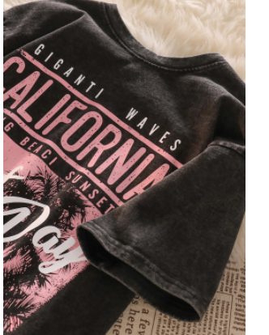 | https://item.taobao.com/item.htm?id=679068153945 | L | Đen | 1 | 44.98 | ¥44.98
Áo thun | 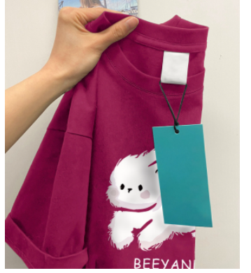 | https://item.taobao.com/item.htm?id=698923157857 | XL | Hồng | 1 | 35.98 | ¥35.98
Áo thun |  | https://item.taobao.com/item.htm?id=700559342060 | XL | Đen | 1 | 29.98 | ¥29.98
Áo sơ mi |  | https://item.taobao.com/item.htm?id=671817657798 | L | Hồng nhạt | 1 | 28.88 | ¥28.88
Áo Phông |  | https://item.taobao.com/item.htm?id=699198250357 | XL | Trắng | 1 | 29.98 | ¥29.98

